Photos
Avant travaux |  | Après travaux
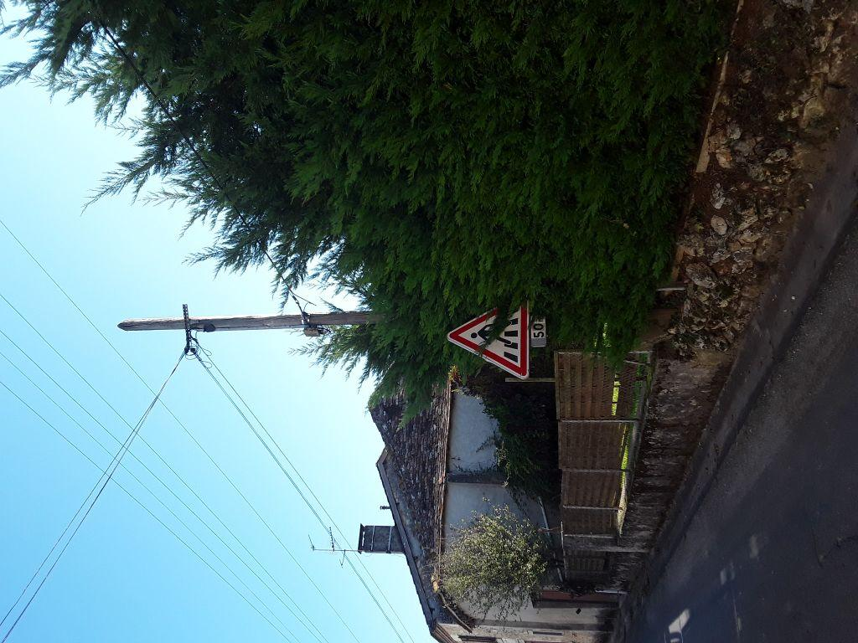 | 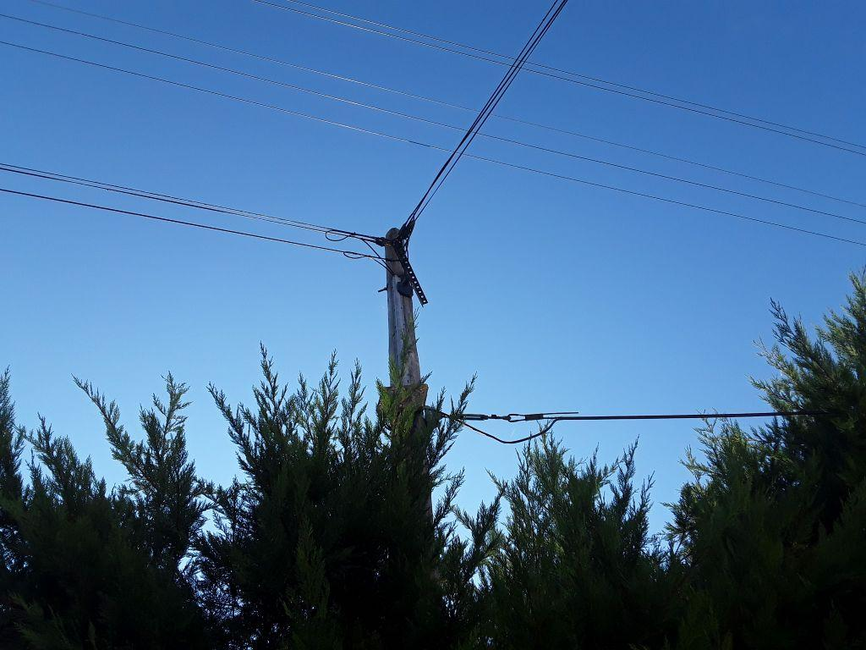
0419636_1.jpg | 0419636_2.jpg

